Hoja1
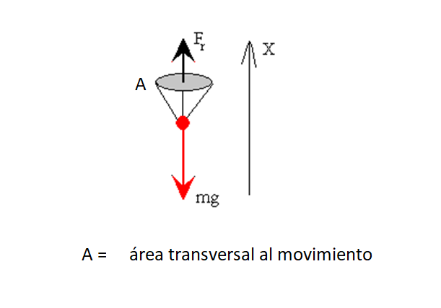
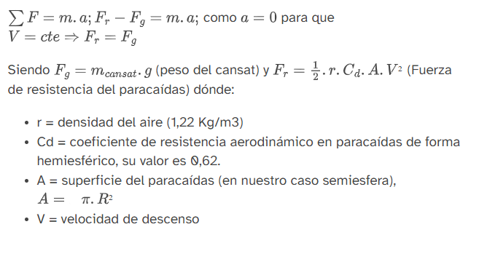

 |  |  |  |  | masa | 0.2 | kg
 |  |  |  |  | g | 9.8 | m/s2
 |  |  |  |  | r | 1.22 | Kg/m3
 |  |  |  |  | Cd | 0.75
 |  |  |  |  | V | 3 | m/s
 |  |  |  |  | Área | 0.48 | m2 | Este es el valor del área transversal a la dirección de caida.

Luego tenemos que definir la formas constructiva y en base a eso sacar los datos para la confección del paracaidas.

Paracaidas semiesfera sin orificio

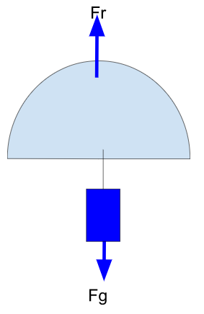
 |  |  | 1 | Calculo el radio de la sección transversal

 |  |  |  | Área | 0.48 | m2

 |  |  |  | radio | 0.39 | m

 |  |  | 2 | Calcular el el radio de la circusnferencia a cortar para lograr un paracaidas de semiesfera.
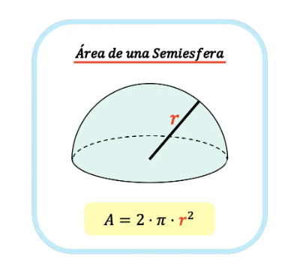

 |  |  |  | Area del material | 0.95 | m2

 |  |  |  | Radio de corte de material | 0.55 | m

Paracaidas semiesfera con orificio

Visto desde el paracaidas tenemos la siguiente vista

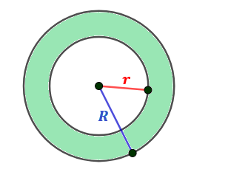

Lo que está en verde es el area que calculamos arriba que será igual a

vamos a suponer que le restamos al área de material calculado un área plana al material cuyo radio es el 20% del Radio mayor (esto es una suposición)

 | Área | 0.48 | m2

 | Radio de recorte | 0.11 | m
 | Area de recorte | 0.04 | m2

 | Area final | 0.44

 | Modificamos el radio R para mantener los 0.48m2

 | Area total | 0.99 | m2
 | Radio final | 0.56 | m

